材料及结果
材料信息梳理表
第一步 | 进入南京公安微警务，进入监管服务，选择律师预约登记(使用该功能之前需要对使用人律师身份信息做登记备案。用户首次使用需要填写姓名、身份证号等信息，下次使用时自动验证身份，就不需要再次填写了)
 | 律师信息登记
序号 | 元素名称 | 元素说明
1 | 姓名
2 | 身份证号码 | 18位身份证号码
3 | 手机号 | 11位手机号码
4 | 执业机构
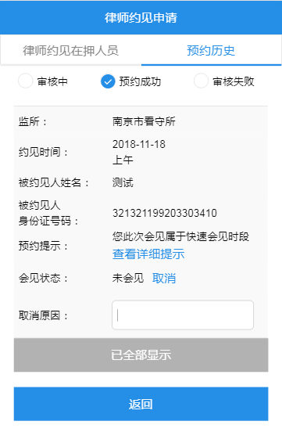
5 | 执业证号
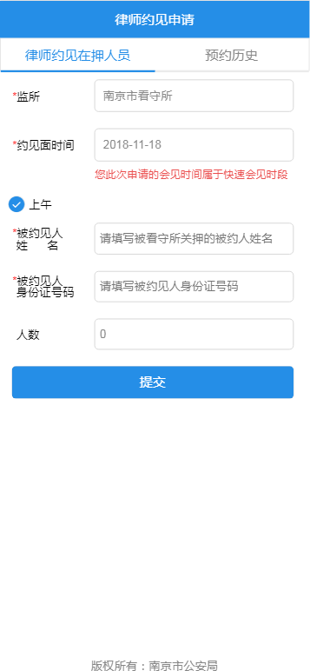
6 | 机构电话

第二步 | 律师约见在押人员(目前“南京市看守所”，“南京市第二看守所”和“南京市第三看守所”已经开放了“周末快速预约”，其他看守所周末暂不可以发起约见申请。“周末快速预约”指的是：该看守所在周末早上9:00-12:00时间段内律师可以发起约见申请，不需要填写具体约见时间段了。律师发起约见请求后可在“预约历史”中查看到历次约见的历史信息和约见申请的审核状态)
序号 | 元素名称 | 元素说明
1 | 监所
2 | 约见面时间 | xxxx-xx-xx 上午/下午
3 | 开始时间 | xx时xx分
4 | 结束时间 | xx时xx分
5 | 被约见人姓名
6 | 被约见人身份证号码 | 18位身份证号码
7 | 人数

第三步 | 律师约见信息被审核通过后，如果律师因为某些原因不能按时到达的时候，律师可以点击页面上的“取消”按钮取消约见，取消时需要填写取消原因。在“周末快速预约”时间段里的预约，在约见信息中可以 “查看看详细提示”，点击它即可查看关于快速预约的重要提示。

线上办理流程
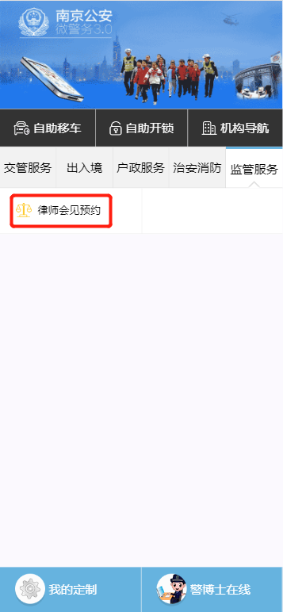
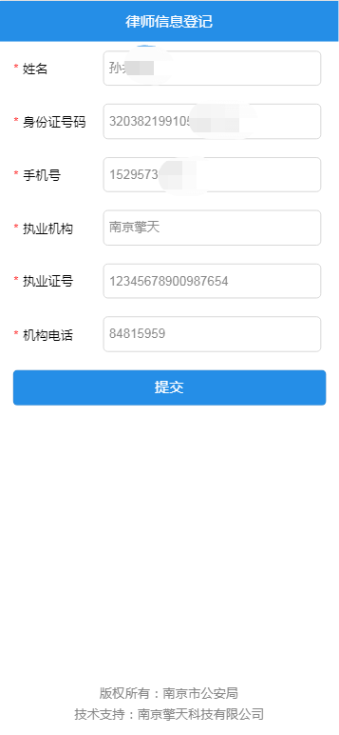
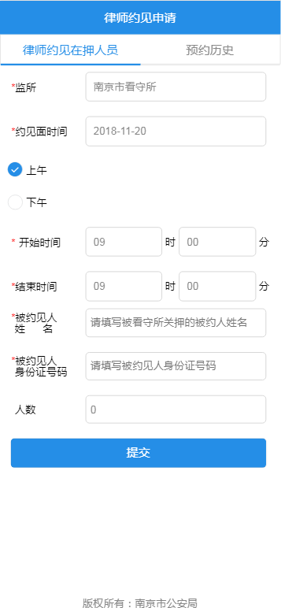
操作步骤 | 步骤名称 | 是否必须步骤 | 步骤描述
第一步 | 进入预约 | 是 | 进入公安微警务，点击监管服务，选择律师会见预约
第二步 | 律师信息登记 | 否(首次使用为必须步骤) | 根据页面内容填写律师相关信息
第三步 | 律师约见申请 | 是 | 律师需选择被约见人所在监所，填写约见面时间，及被约见人信息。信息填写完成后点击“提交”按钮即可发起约见申请
第四步 | 查看预约结果 | 否 | 律师可在“预约历史”中查看到历次约见的历史信息和约见申请的审核状态

